Накладная-№3
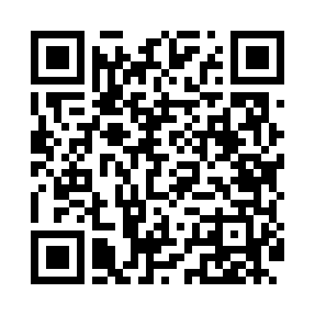
Номер товарно-транспортной накладной: |  |  | Торговый представитель: Amriyev Muhammad
Поставщик: Toshkent falcon fly 2 |  |  | Телефон торгового представителя: +998972880505
Дата отгрузки: 21.12.2025 |  |  | Контрагент: Do'kon zakaz chinni bozor Padval
Дата консигнации: |  |  | Адрес:
Доставщик: |  |  | Телефон:
Телефон доставщика:
Время заказа: 21.12.2025 15:41:00
№ | Штрих-код | Название товаров (работ,услуг) | Количество | Количество в кейсе | Цена | Сумма
 |  | Мета-falcon | 92 |  |  | 318.4
1 | 6850196981003 | Коврики напольные для ванной комнаты 60*90 DB -98-100 | 20 | 1 коробка | 9.80 | 196
2 | 6968300186401 | Пялушка керамические 4.5 DB-86-40 | 72 | 1 коробка | 1.70 | 122.40
Итого: 318.4$|->UZS: 3,980,000.00

